关系图
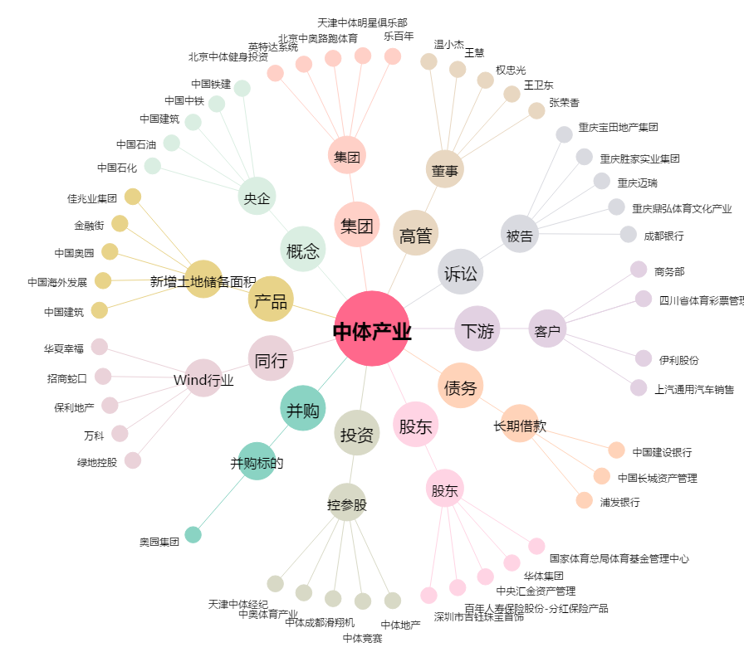
中体产业[600158.SH] - 关系概览图

